总表图
烟威地区保险业发展概况图（2016年）总表图
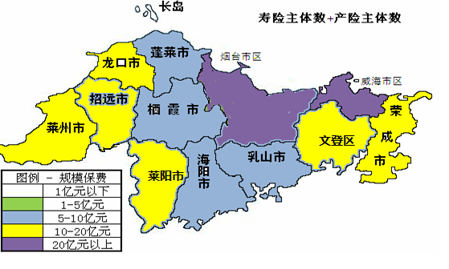
2+1

17+18
15+23

15+20
41+31
22+24
16+14
13+20

17+28
16+20
12+18

16+17
18+17

区域 | 烟台市 |  |  |  |  |  |  |  |  | 威海市
 | 市 区 | 海阳市 | 莱阳市 | 栖霞市 | 招远市 | 莱州市 | 龙口市 | 蓬莱市 | 长岛县 | 市 区 | 荣成市 | 文登市 | 乳山市
规模保费 （亿元） | 132.81 | 7.80 | 10.86 | 7.03 | 10.09 | 14.95 | 14.02 | 8.01 | 0.90 | 58.63 | 12.23 | 10.34 | 5.85
寿险保费（亿元） | 96.91 | 5.45 | 6.23 | 4.92 | 7.82 | 10.93 | 8.82 | 6.01 | 0.75 | 44.26 | 7.81 | 7.31 | 4.29
财险保费（亿元） | 35.90 | 2.36 | 4.63 | 2.11 | 2.26 | 4.02 | 5.20 | 2.00 | 0.15 | 14.38 | 4.42 | 3.03 | 1.56
人口 （万人） | 185.14 | 65.51 | 86.86 | 61.28 | 56.65 | 85.12 | 63.63 | 44.87 | 4.22 | 75.44 | 66.71 | 58.13 | 55.58
GDP （亿元） | 2888.32 | 302.58 | 350.59 | 249.97 | 687.26 | 766.77 | 1110.99 | 502.01 | 67.17 | 855.67 | 1078.02 | 766.39 | 512.12
保险密度（元/人） | 7174 | 1191 | 1250 | 1147 | 1781 | 1756 | 2204 | 1786 | 2133 | 7772 | 1834 | 1779 | 1052
保险深度（%） | 4.60% | 2.58% | 3.10% | 2.81% | 1.47% | 1.95% | 1.26% | 1.60% | 1.34% | 6.85% | 1.13% | 1.35% | 1.14%

人口
烟威地区2016年人口分布图
 |  |  |  |  |  |  |  |  |  |  |  |  |  | 回总表图
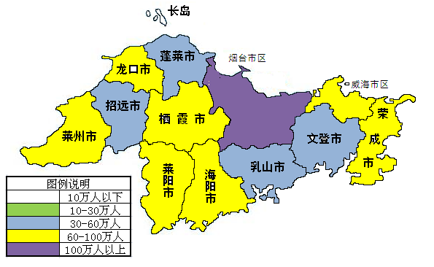

 |  |  |  |  |  |  |  |  |  |  |  | 烟台数据截至2015年末，威海数据截至2016年末
区域 | 烟台市 |  |  |  |  |  |  |  |  | 威海市
 | 市区 | 海阳市 | 莱阳市 | 栖霞市 | 招远市 | 莱州市 | 龙口市 | 蓬莱市 | 长岛县 | 市区 | 荣成市 | 文登市 | 乳山市
人口（万人） | 185.14 | 65.51 | 86.86 | 61.28 | 56.65 | 85.12 | 63.63 | 44.87 | 4.22 | 75.44 | 66.71 | 58.13 | 55.58

GDP
烟威地区2016年生产总值分布图
 |  |  |  |  |  |  |  |  |  |  |  |  |  | 回总表图

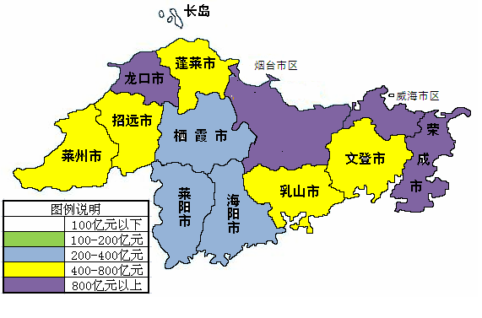

 |  |  |  |  |  |  |  |  |  |  |  | 数据截至2016年末
区域 | 烟台市 |  |  |  |  |  |  |  |  | 威海市
 | 市区 | 海阳市 | 莱阳市 | 栖霞市 | 招远市 | 莱州市 | 龙口市 | 蓬莱市 | 长岛县 | 市区 | 荣成市 | 文登市 | 乳山市
GDP（亿元） | 2888.32 | 302.58 | 350.59 | 249.97 | 687.26 | 766.77 | 1110.99 | 502.01 | 67.17 | 855.67 | 1078.02 | 766.39 | 512.12

寿险机构数
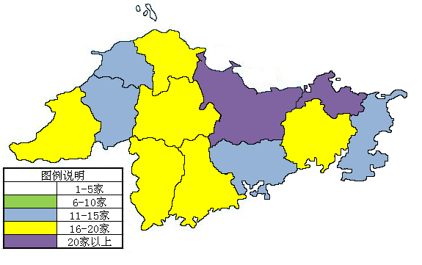
烟威地区寿险主体分布图（2016年）
 |  |  |  |  |  |  |  |  |  |  |  |  |  | 回总表图
长岛 2

蓬莱
17
龙口
15
威海市区22

招远
15
栖霞
16
烟台市区41
莱州 17
荣成
13
文登 16

莱阳 16
乳山
12
18
海阳

 |  |  |  |  |  |  |  |  |  |  |  | 数据截止2017年4月31日
区域 | 烟台市 |  |  |  |  |  |  |  |  | 威海市
 | 市区 | 海阳市 | 莱阳市 | 栖霞市 | 招远市 | 莱州市 | 龙口市 | 蓬莱市 | 长岛县 | 市区 | 荣成市 | 文登市 | 乳山市
寿险主体 | 41 | 18 | 16 | 16 | 15 | 17 | 15 | 17 | 2 | 22 | 13 | 16 | 12

产险机构数
烟威地区产险主体分布图（2016年）
 |  |  |  |  |  |  |  |  |  |  |  |  |  | 回总表图
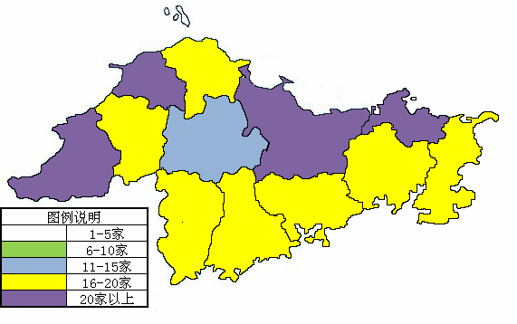
长岛 1

龙口23
蓬莱
18
烟台市区31
威海市区24

招远 20
栖霞 14
莱州 28
荣成
20
文登
20

乳山 18
莱阳
17
17
海阳

 |  |  |  |  |  |  |  |  |  |  |  | 数据截止2017年4月31日
区域 | 烟台市 |  |  |  |  |  |  |  |  | 威海市
 | 市区 | 海阳市 | 莱阳市 | 栖霞市 | 招远市 | 莱州市 | 龙口市 | 蓬莱市 | 长岛县 | 市区 | 荣成市 | 文登市 | 乳山市
产险主体 | 31 | 17 | 17 | 14 | 20 | 28 | 23 | 18 | 1 | 24 | 20 | 20 | 18

保费
烟威地区2016年保费收入分布图
 |  |  |  |  |  |  |  |  |  |  |  |  |  | 回总表图

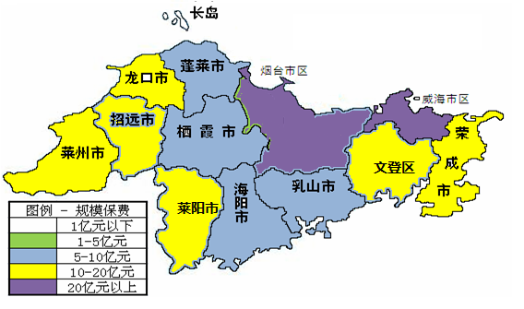

 |  |  |  |  |  |  |  |  |  |  |  | 数据截止2016年12月31日
区域 | 烟台市 |  |  |  |  |  |  |  |  | 威海市
 | 市区 | 海阳市 | 莱阳市 | 栖霞市 | 招远市 | 莱州市 | 龙口市 | 蓬莱市 | 长岛县 | 市区 | 荣成市 | 文登市 | 乳山市
规模保费 （亿元） | 132.81 | 7.80 | 10.86 | 7.03 | 10.09 | 14.95 | 14.02 | 8.01 | 0.90 | 58.63 | 12.23 | 10.34 | 5.85

保险密度
烟威地区2016年保险密度分布图
 |  |  |  |  |  |  |  |  |  |  |  |  |  | 回总表图

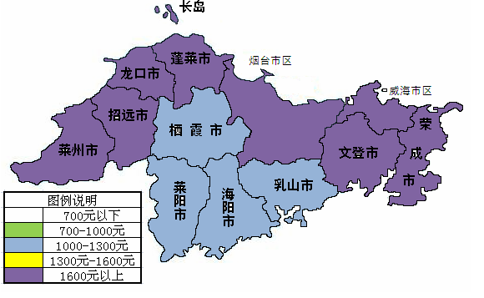

区域 | 烟台市 |  |  |  |  |  |  |  |  | 威海市
 | 市区 | 海阳市 | 莱阳市 | 栖霞市 | 招远市 | 莱州市 | 龙口市 | 蓬莱市 | 长岛县 | 市区 | 荣成市 | 文登市 | 乳山市
保险密度 （元/人） | 7173.7 | 1191.1 | 1250.3 | 1147.2 | 1781 | 1756.2 | 2204.0 | 1785.6 | 2133.1 | 7772.4 | 1834 | 1779.0 | 1052.2

保险深度
烟威地区2016年保险深度分布图
 |  |  |  |  |  |  |  |  |  |  |  |  |  | 回总表图

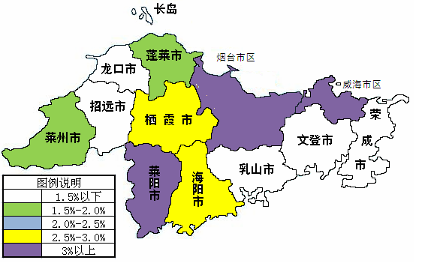

区域 | 烟台市 |  |  |  |  |  |  |  |  | 威海市
 | 市区 | 海阳市 | 莱阳市 | 栖霞市 | 招远市 | 莱州市 | 龙口市 | 蓬莱市 | 长岛县 | 市区 | 荣成市 | 文登市 | 乳山市
保险深度 | 4.60% | 2.58% | 3.10% | 2.81% | 1.47% | 1.95% | 1.26% | 1.60% | 1.34% | 6.85% | 1.13% | 1.35% | 1.14%

